공사완료사진 (3)
공사 완료 사진
업 체 명 | 대양 ENC |  | 공사일자 | 2025년 10월
공 사 명 | 기숙사 3동 비상 발전기 라디에터 수리 |  | 제출일자 | 2025년 10월
작업사진 | 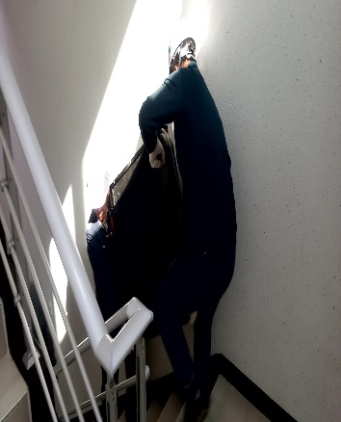 | 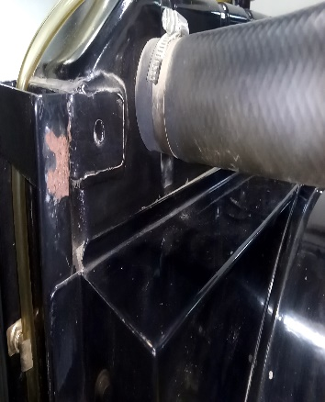 |  | 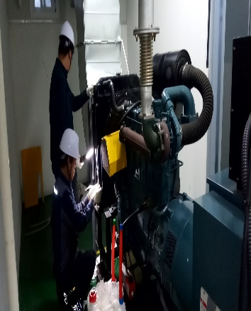

내 용 | 발전기 라지에터 교체 | 발전기 라지에터 교체 |  | 발전기 라지에터 교체
작업사진

내 용
작업사진

내 용

